Datos personales
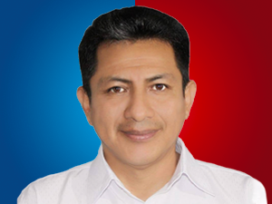

Nombres: | Hector Guillermo
Apellidos: | Valladarez González
Facebook: | https://www.facebook.com/HectorValladarezG?locale=es_LA
Twitter: | @HectorEsRC
Descripción:

